상품제안서
카드 케이스 여권지갑 | 상품코드: F15925

 |  |  |  |  |  |  | 02-412-0044 | www.easy1.co.kr
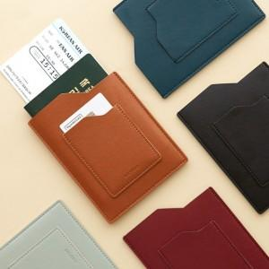 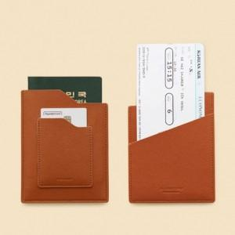 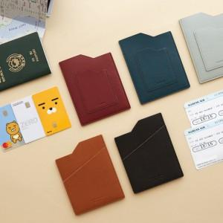

【상세/제작정보】 | 심플한 디자인! 사용성은 충분히 고려한 잘 만든 여권지갑

【인쇄/포장옵션】 | 레이저 / OPP(비닐)

【공급단가】 | 수량 | 300~ | 500~ | 1,000~ | 3,000~ | 5,000~
*VAT별도 | 단가 | 6,240원 | 6,130원 | 5,970원 | 5,870원 | 5,720원

【상품 URL】 | http://www.easy1.co.kr/src/goods_detail.php?gdno=15925

